DADOS e DIAGRAMAS
PROJETO DE INTERCONEXÃO TIM X BRISANET

1. Objetivo

1.1. Identificar, dimensionar as rotas de INTERCONEXÃO SIP e definir o encaminhamento do tráfego entre as redes TIM SMP e STFC e BRISANET SMP e STFC para os relacionamentos TIM SMP x BRISANET SMP, TIM SMP x BRISANET STFC Local, TIM SMP x BRISANET STFC Longa, TIM STFC Local x BRISANET SMP, TIM STFC Local x BRISANET STFC, TIM STFC Longa x BRISANET SMP, TIM STFC Longa x BRISANET STFC, bem como, consolidar as premissas do Planejamento Técnico Integrado.

2. DESCRIÇÃO DOS PONTOS DE INTERCONEXÃO (POI/PPI):

2.1. Identificação dos Pontos de Interconexão (POI):

TIM
CENTRAL NOME/SIGLA | LOCALIZAÇÃO (rua, número, cidade e estado) | FABRICANTE | COORD. GEOGR. |  | ANF
 |  |  | LAT. ( S ) | LONG. ( W )
ZRCE09 | R. MARECHAL MASCARENHAS DE MORAIS, 4270 - IMBIRIBEIRA - RECIFE - PE | HUAWEI | -8.121417 | -34.914722 | 8X
ZFLA04 | RUA 24 DE MAIO, 1550 - Fortaleza - CE | HUAWEI | -3.734444 | -38.534722 | 8X
ZSDR04 | R. ALTINO SERBETO DE BARROS, 348 - PITUBA - SALVADOR - BA | HUAWEI | -12.998083 | -38.466472 | 7X
ZSDR06 | RUA DA FRANÇA, 737 - SALVADOR - BA | HUAWEI | -12.967389 | -38.510139 | 7X

2.2. Identificação dos Pontos de Presença de Interconexão (PPI):

TIM
CENTRAL NOME/SIGLA | LOCALIZAÇÃO (rua, número, cidade e estado) | COORD. GEOGR.
 |  | LAT. ( S ) | LONG. ( W )
NA | NA | NA | NA

BRISANET
CENTRAL NOME/SIGLA | LOCALIZAÇÃO (rua, número, cidade e estado) | COORD. GEOGR.
 |  | LAT. ( S ) | LONG. ( W )
NA | NA | NA | NA

2.3. Identificação dos Pontos de SBC

TIM
SR/SBC (Sigla) | LOCALIZAÇÃO (rua, número, cidade e estado) | FABRICANTE | MODELO | COORD. GEOGR. |  | PROTEÇÃO
 |  |  |  | LAT. ( S ) | LONG. ( W )
SRVFLA01/02 | RUA 24 DE MAIO, 1550 - Fortaleza - CE | ORACLE | OCSR | -3.734444 | -38.534722 | Load Sharing
SRVFLA51/52 | RUA BARÃO DE STUDART, 2575 - DIONISIO TORRES - FORTALEZA - CE | ORACLE | OCSR | -3.746167 | -38.509806 | Load Sharing

BRISANET
SBC (Sigla) | LOCALIZAÇÃO (rua, número, cidade e estado) | FABRICANTE | MODELO | COORD. GEOGR. |  | PROTEÇÃO
 |  |  |  | LAT. ( S ) | LONG. ( W )
TBD | TBD | ZTE | TBD | TBD | TBD | Cluster

2.4. Identificação dos Pontos de PEER de dados

TIM
ROTEADOR | LOCALIZAÇÃO (rua, número, cidade e estado) | DESIGNAÇÃO CIRCUITO | DGO R-ACESSO | DGO TX | INTERFACE TX | LATITUDE | LONGITUDE

RTECRCE0301 | RUA MARECHAL MASCARENHAS DE MORAIS, 4270 - IMBIRIBEIRA - RECIFE - PE | ?? | ?? | FL F BT12 SUB 13 | Te0/0/0/9 Te0/2/0/11 | -8.121417 | -34.914722
RTECRCE0302 | RUA MARECHAL MASCARENHAS DE MORAIS, 4270 - IMBIRIBEIRA - RECIFE - PE | ?? | ?? | FL F BT12 SUB 13 | Te0/0/0/9 Te0/2/0/11 | -8.121417 | -34.914722
RTARFLA0101 | RUA BARÃO DE STUDART, 2575 - DIONISIO TORRES - FORTALEZA - CE | ?? | ?? | FL 03B BT 08 SUB 11 | Te0/0/0/7 Te0/1/0/5 | -3.746167 | -38.509806
RTARFLA0102 | RUA BARÃO DE STUDART, 2575 - DIONISIO TORRES - FORTALEZA - CE | ?? | ?? | FL 03B BT 08 SUB 11 | Te0/0/0/7 Te0/1/0/5 | -3.746167 | -38.509806

BRISANET
ROTEADOR | LOCALIZAÇÃO (rua, número, cidade e estado) | DESIGNAÇÃO CIRCUITO | DGO R-ACESSO | DGO TX | INTERFACE TX | LATITUDE | LONGITUDE

BRISA-REC-101 | R. Pampulha, 378 - Imbiribeira, Recife – PE | ?? | ?? | FL F BT 10 DIO 08 | TenGigE0/0/0/20 TenGigE0/0/0/21 | -8.109326 | -34.915631
BRISA-REC-102 | R. Pampulha, 378 - Imbiribeira, Recife – PE | ?? | ?? | FL F BT 10 DIO 10 | TenGigE0/0/0/15 TenGigE0/0/0/16 | -8.109326 | -34.915631
BRISA-FLA-101 | R. Paulo Firmeza, 1349 - São João do Tauape, Fortaleza – CE | ?? | ?? | FL 03B BT 04 DIO 05 | TenGigE0/0/0/15 TenGigE0/0/0/14 | -3.756510 | -38.507087
BRISA-FLA-102 | R. Paulo Firmeza, 1349 - São João do Tauape, Fortaleza – CE | ?? | ?? | FL 03B BT 05 DIO 05 | TenGigE0/0/0/17 TenGigE0/0/0/16 | -3.756510 | -38.507087

2.5 Parâmetros do PEER de dados

TIM
TIM | OPERADORA | IP PORTA - TIM |  | IP PORTA - OPERADORA
RTECRCE0301 | RUA MARECHAL MASCARENHAS DE MORAIS, 4270 - IMBIRIBEIRA - RECIFE - PE | 10.212.143.201/30 |  | 10.212.143.202/30
RTECRCE0302 | RUA MARECHAL MASCARENHAS DE MORAIS, 4270 - IMBIRIBEIRA - RECIFE - PE | 10.212.143.205/30 |  | 10.212.143.206/30
RTARFLA0101 | RUA BARÃO DE STUDART, 2575 - DIONISIO TORRES - FORTALEZA - CE | 10.212.71.25/30 |  | 10.212.71.26/30
RTARFLA0102 | RUA BARÃO DE STUDART, 2575 - DIONISIO TORRES - FORTALEZA - CE | 10.212.71.29/30 |  | 10.212.71.30/30
AS Number |  | 26615 |  | 28126

1 SLC
1 SLC
1 SLC
1 SLC
1 SLC
1 SLC
1 SLC
1 SLC
3.4 Topologia de proteção do meio

BBIP-A
BBIP-B
POI-A1
PPI-B1
PPI-A1
POI-B1
FW-A1
Anel_X
FW-B1

POI-An
PPI-Bn
FW-A2
Anel_y
FW-B2
PPI-An
POI-Bn

Legenda
POI-A/B(1..n ) Ponto de Interconexão da operadora A/B
PPI-B/B(1..n) Ponto de presença de Interconexão da Operadora B/B (este só se aplica no caso de uma operadora não ter POI na mesma AL ou área de registro da outra)
BBIP-A/B – Rdede de dados IP da operadora A/B
FW-A/B – Firewall da operadora A/B
Anel-X/Y – Anéis óticos dedicados em diversidade geográfica entre as duas operadoras
Observações:
Cada um dos anéis óticos compõe um caminho lógico dedicado por onde são criadas as rotas de interconexão entre os POIs das operadoras
As rotas com mesmos objetivos de uso são criadas aos pares e com mesma capacidade, uma em cada anel de tal forma que uma seja a proteção/contingência da outra
O tráfego é cursado nas rotas em “partição de carga” de tal forma que no instante da falha de um dos caminhos lógicos, o outro caminho assuma de forma transparente

3.5 Topologia da interconexão em SIP

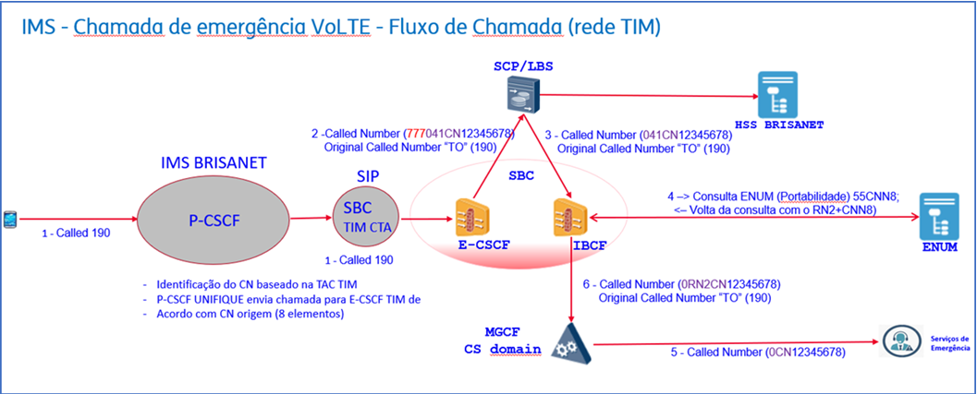

4 - Sinalização

O protocolo de sinalização a ser utilizado para a interconexão entre as centrais da TIM e as centrais da BRISANET é o SIP-I V2 (SIP-I Q1912.5)

5. CARACTERÍSTICAS DO PROJETO DE INTERCONEXÃO:
5.1 Cada Parte deverá ser responsável pelo encaminhamento de sinalização para a rede da outra Parte através do seu par de GW/SBCs.
5.2 A contingência de sinalização é assegurada pela topologia em malha/núvem IP a ser estabelecida entre os pares de GTW/SBC´s de ambas as Partes.
5.3 Os SBCs estarão interconectados em núvem em cada rede e em diversidade geográfica entre as redes das operadoras

